Materyal-metod
KİT ADI | TÜR | MARKA | CAT. NO | Yöntem | Kullanılan Cihaz
CAT: Catalase | Universal | Elabscience | E-BC-K031-S | Kolorimetrik | REL BIOCHEM-REL ASSAY

*Bal örnekleri 1:3 oranında fosfat tamponu ile seyreltilerek çalışıldı.
*Sıvı propolis 1:1 oranında distile su ile seyreltildi.

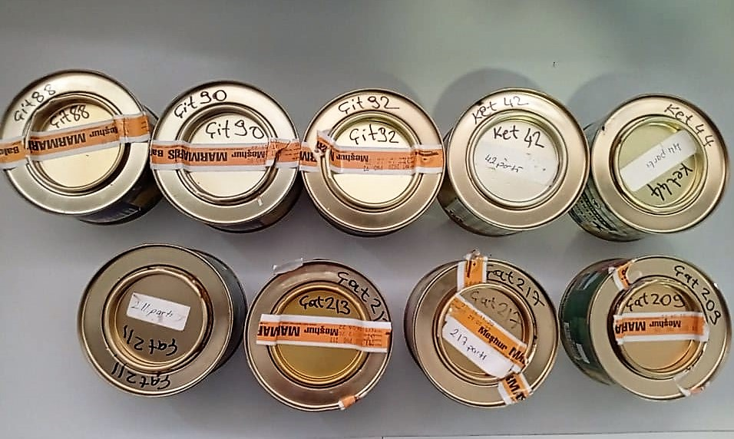
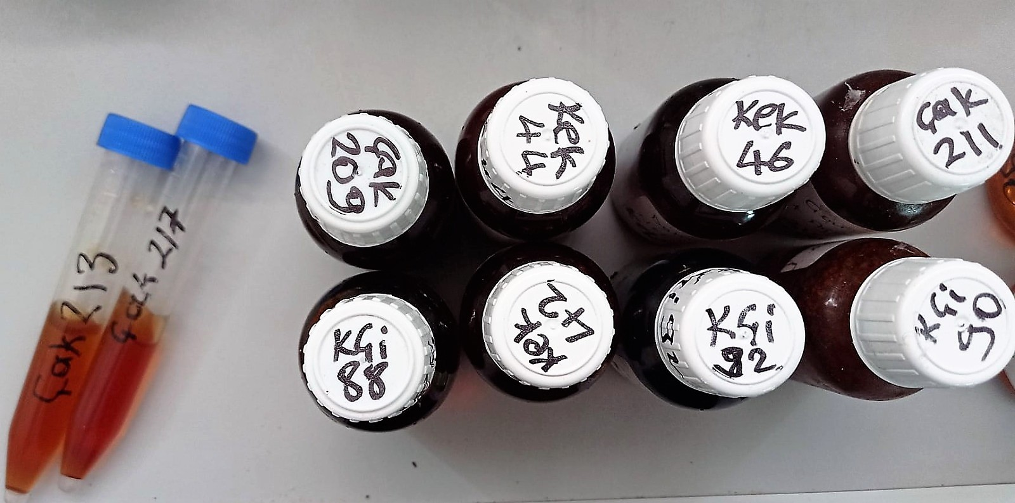

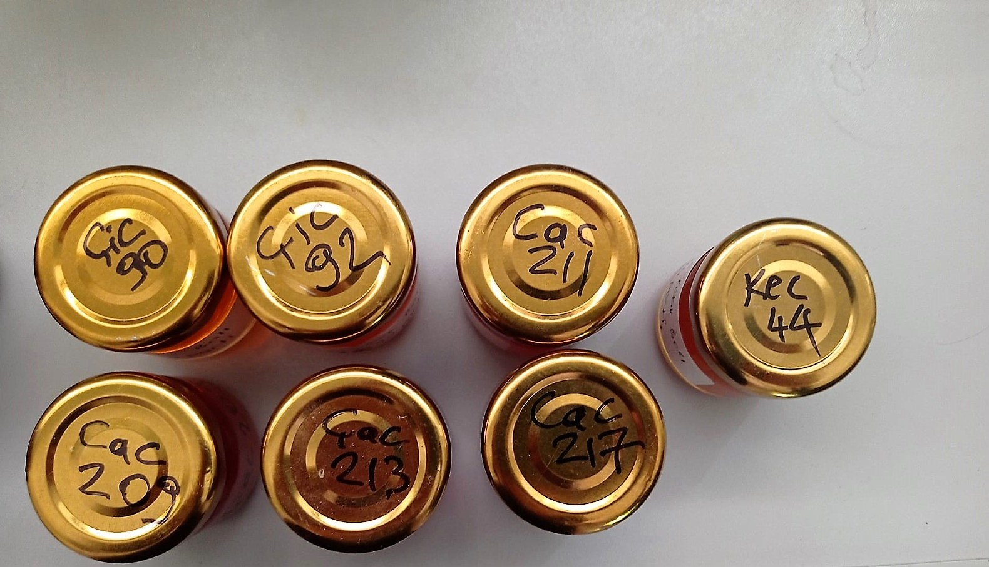

Catalase Assay Principle
The reaction that catalase (CAT) decomposes H2O2 can be quickly stopped by ammonium molybdate. The residual H2O2 reacts with ammonium molybdate to generate a yellowish complex.
CAT activity can be calculated by production of the yellowish complex at 405 nm.

